Aktiver makroer
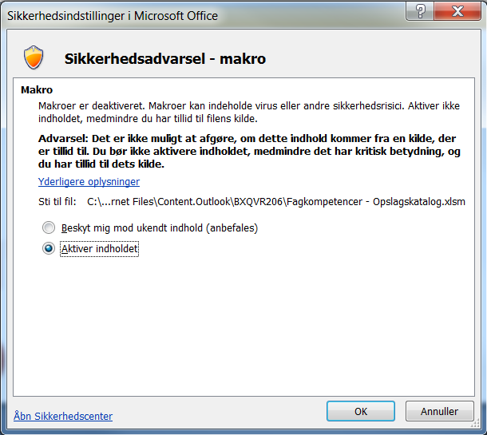
Aktiver makroer for at opslagskataloget virker

